酒店
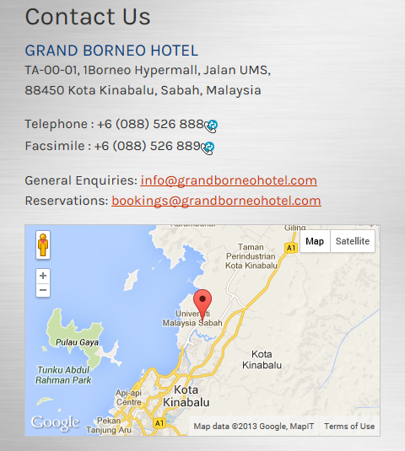
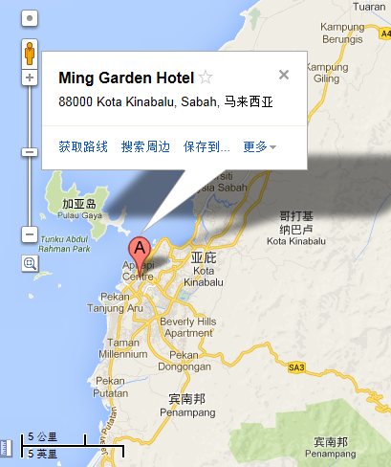
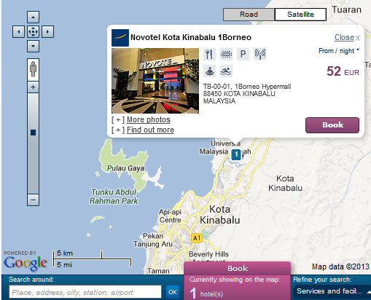
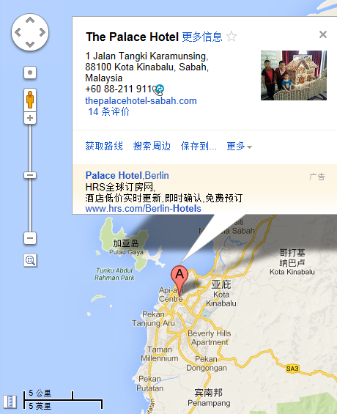
Grand Borneo Hotel 网站 www.grandborneohotel.com | 元明酒店 网站 www.minggardenhotel.com | Novotel Hotel 网站 www.novotel.com/asia | 皇宫酒店 网站 www.thepalacehotelkk.com

